Sheet1
Foto Rencana Lokasi | Payakumbuh, Sumatra Barat
Nama: | Saluran Pipa PDAM Pemungkiman Warga
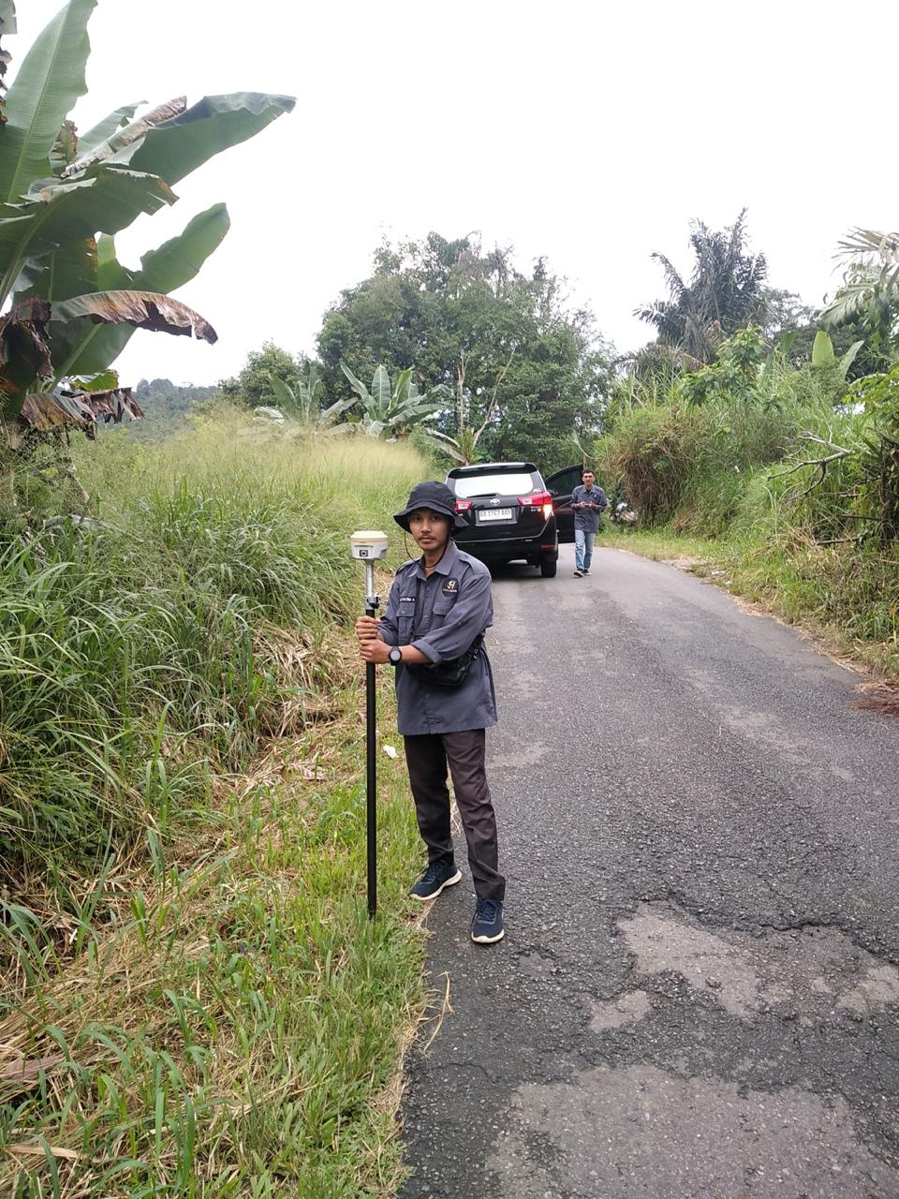

TAMPAK KONDISI OBJEK

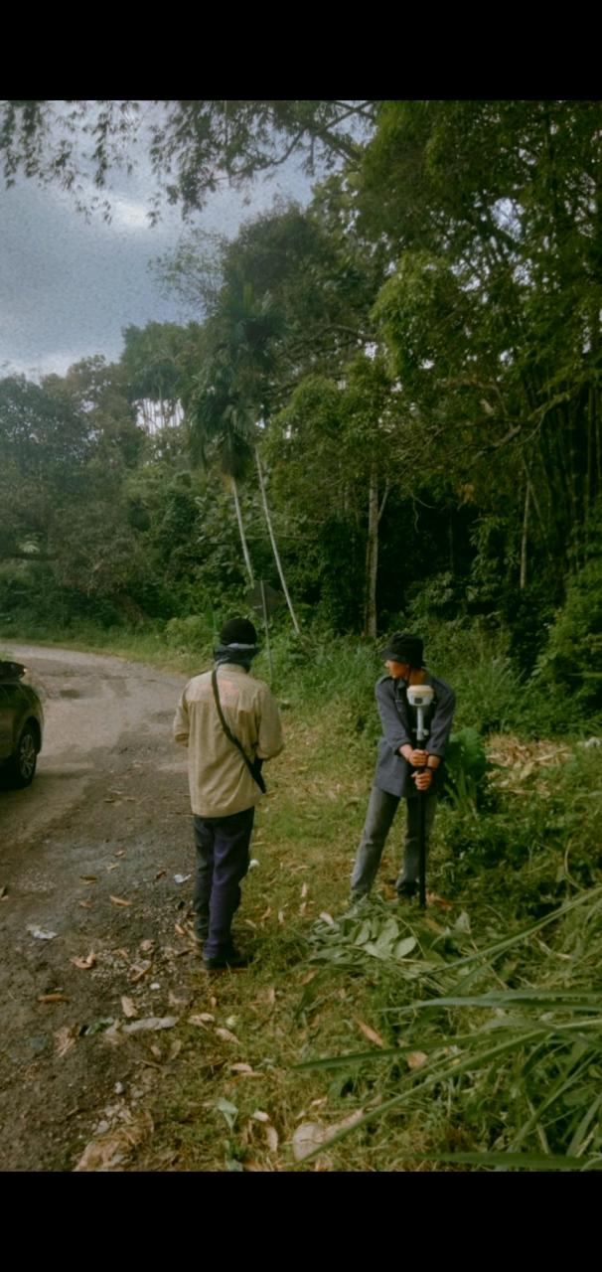

TAMPAK KONDISI OBJEK

Sheet2
Foto Rencana Lokasi | Payakumbuh, Sumatra Barat
Nama : | Saluran Pipa PDAM Pemungkiman Warga
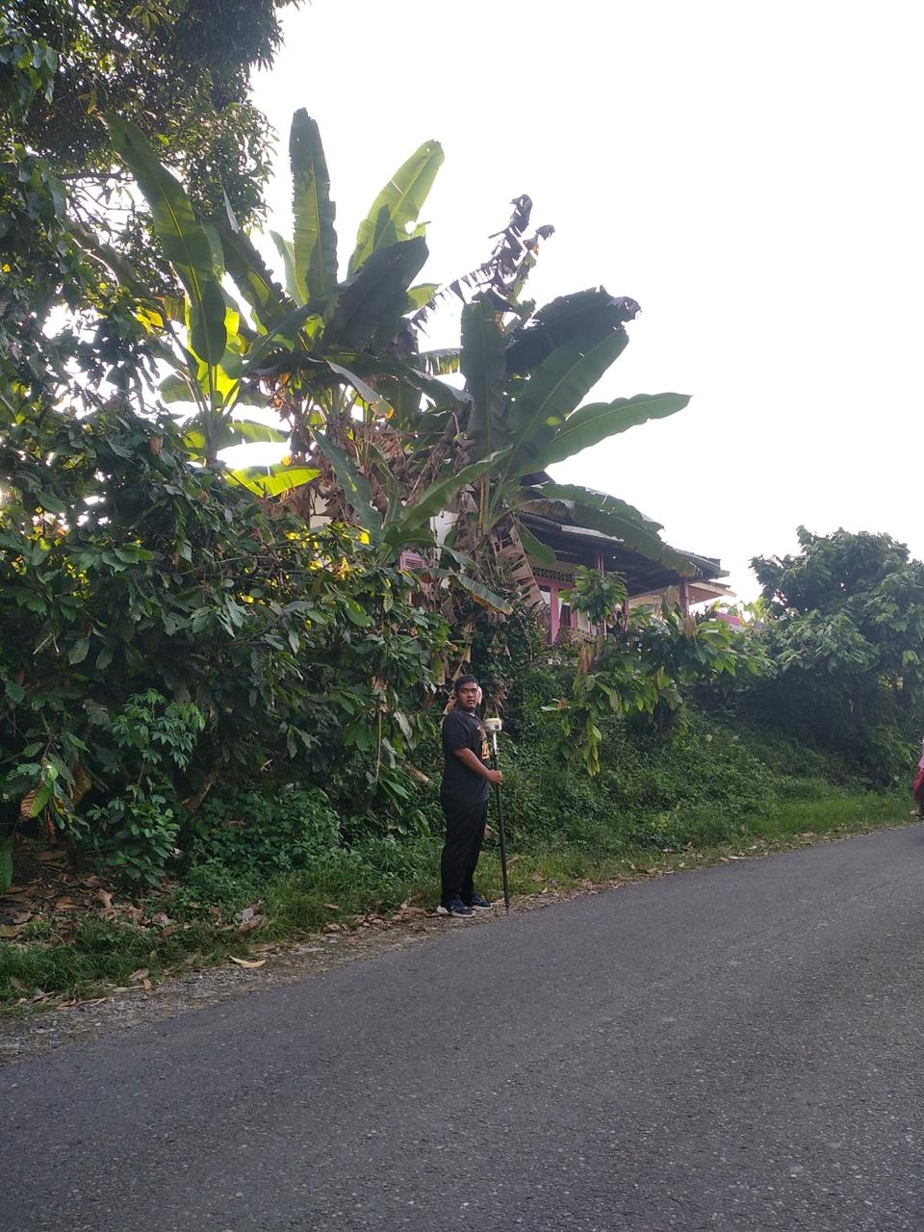

TAMPAK KONDISI OBJEK

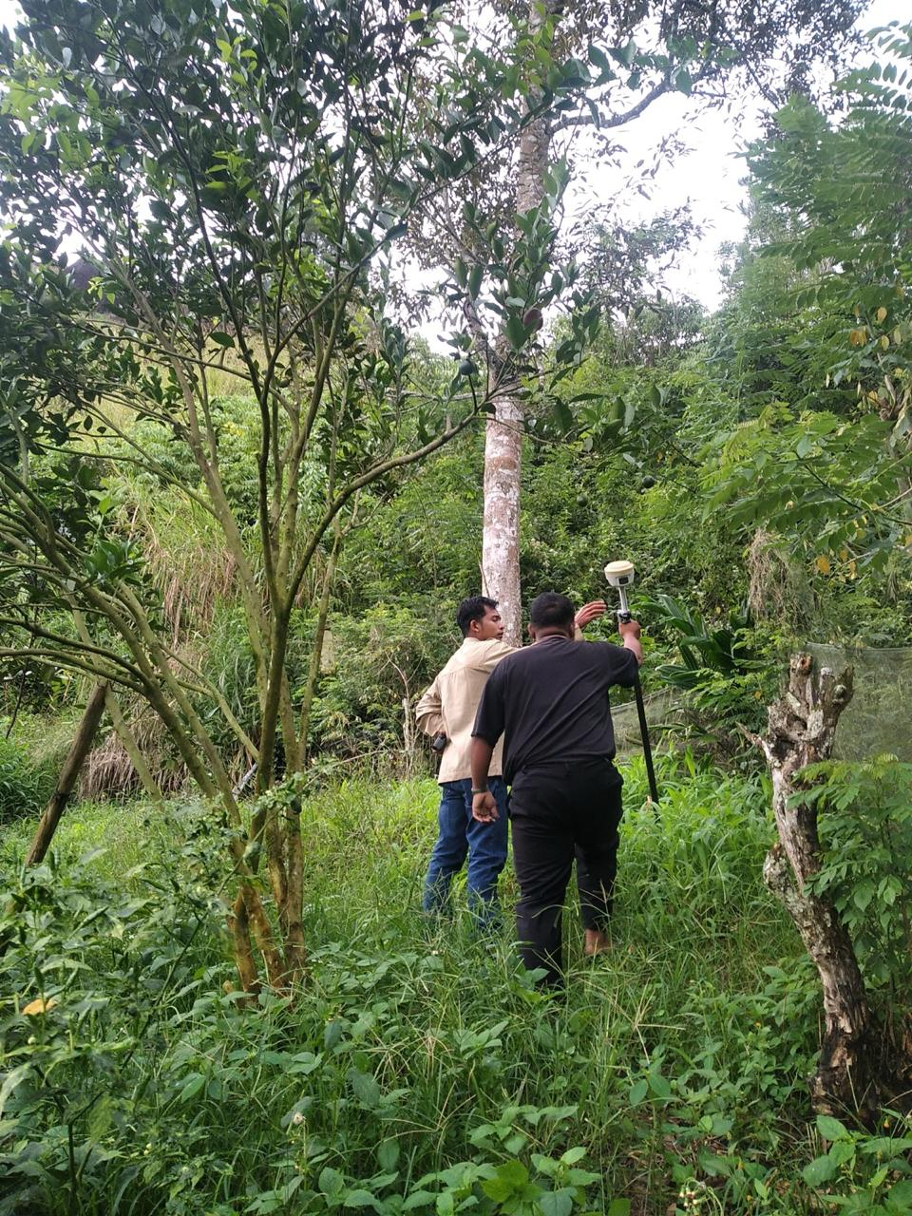

 |  | ,,,

TAMPAK KONDISI OBJEK

Sheet3
Foto Rencana Lokasi | Payakumbuh, Sumatra Barat
Nama: | Saluran Pipa PDAM Pemungkiman Warga

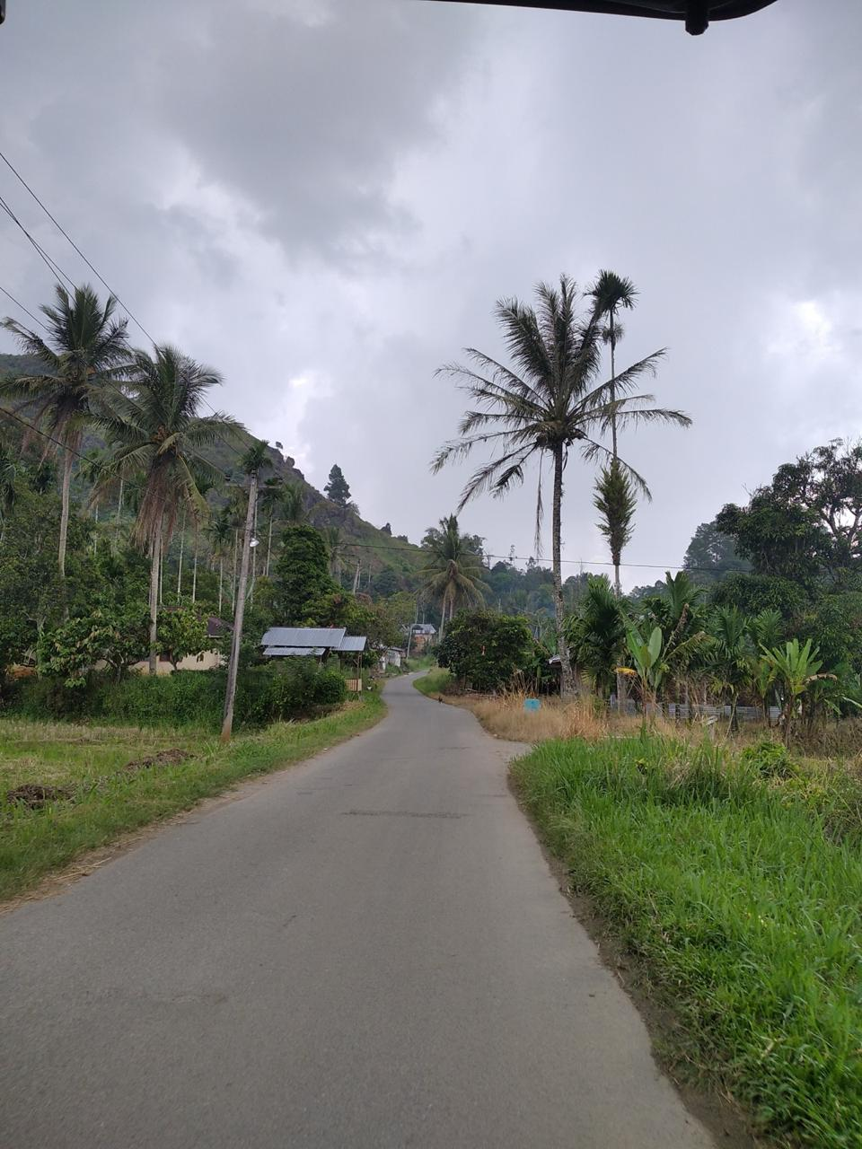

TAMPAK LOKASI

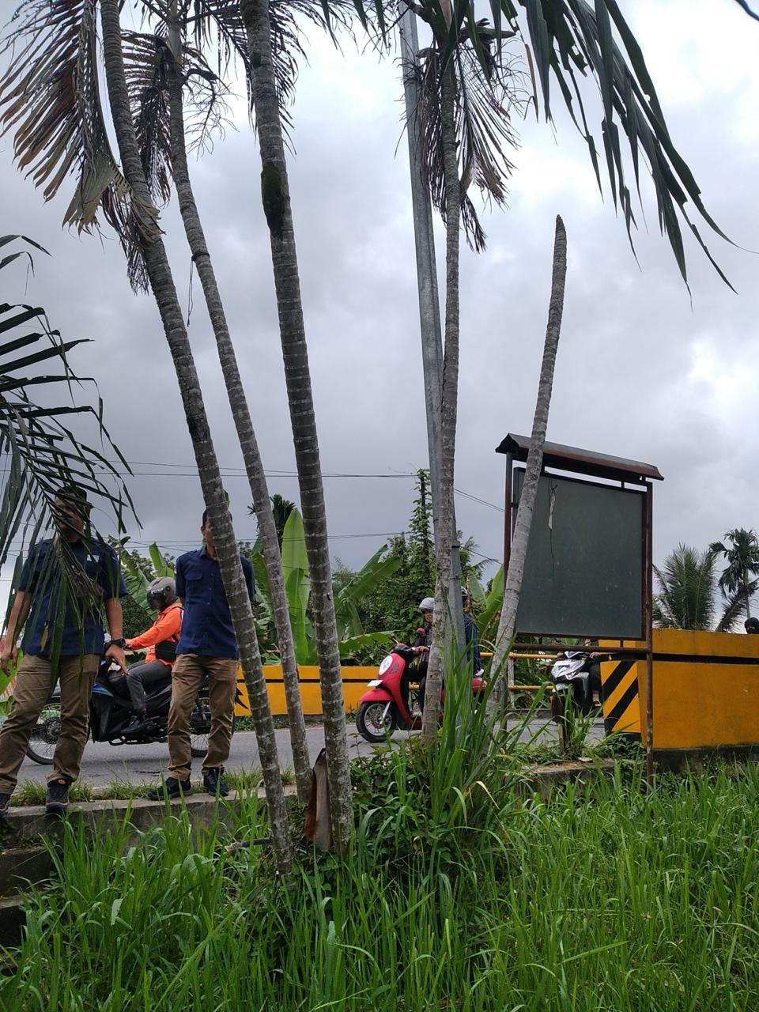

 |  | ,,,

TAMPAK LOKASI

Sheet4
Foto Rencana Lokasi | Payakumbuh, Sumatra Barat
Nama: | Saluran Pipa PDAM Pemungkiman Warga

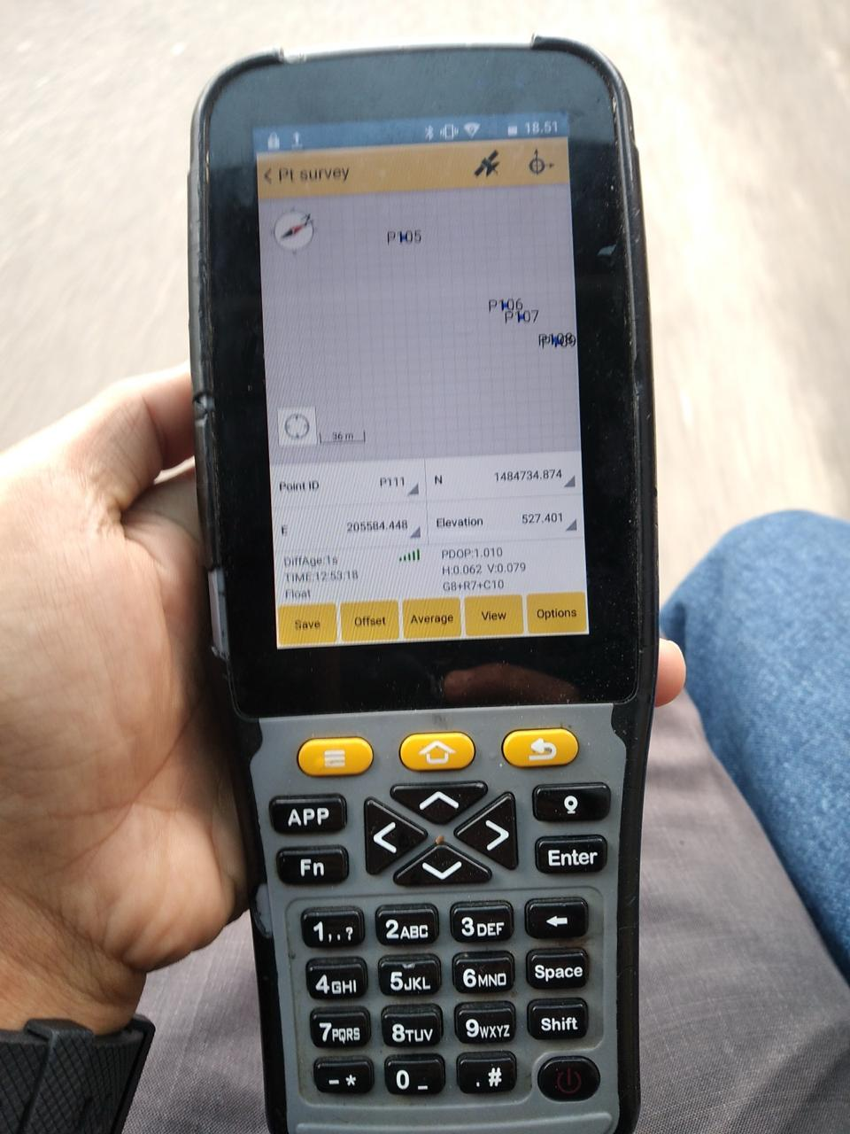

TAMPAK LOKASI

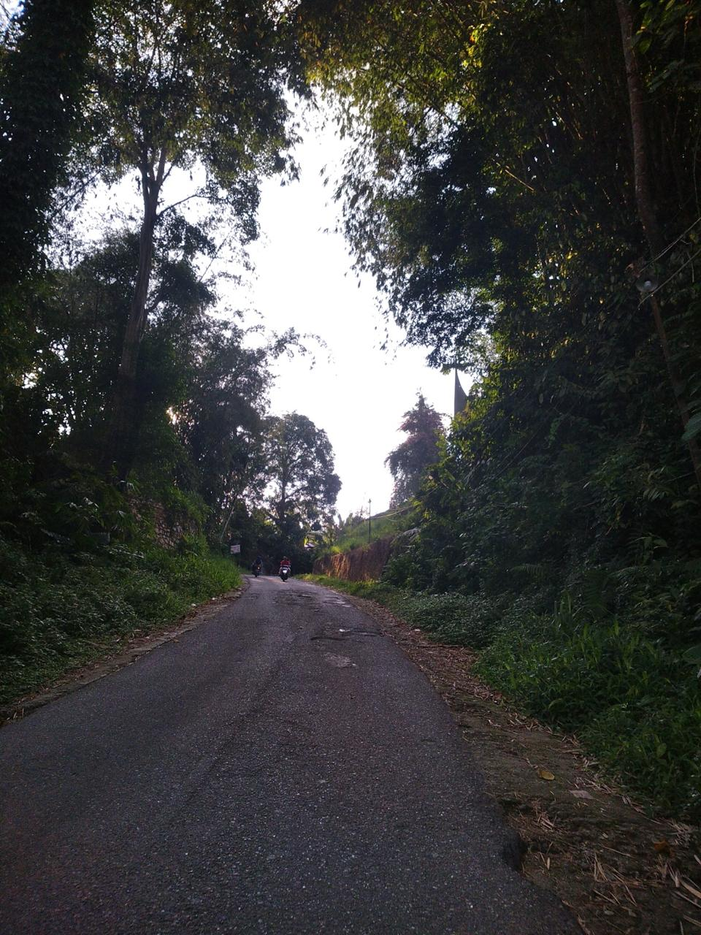

 |  | ,,,

TAMPAK OBJEK SEMI PERMANEN

